延伸保固
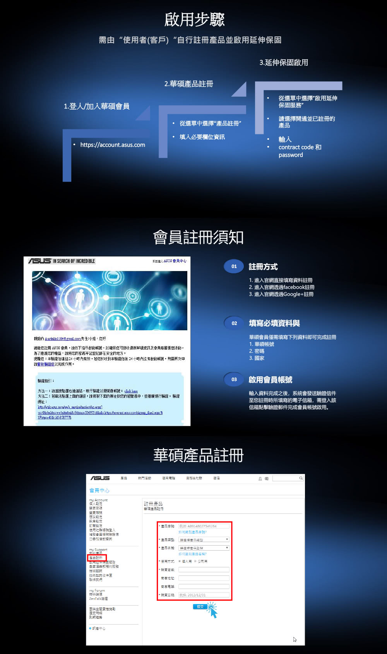
精技料號 | 原廠料號 | 特色 | 經銷價(未稅) | 經銷價(含稅) | 建議售價(含)
15220-33030000 | 90NB0000-RW0200 | APC ASUS Premium Care 華碩筆記型電腦 本地延伸保固服務套件(一年) 1.適用之NB機台型號為:UX,S,TP,X,N,A,K系列之新機,且基本保固為2年之機器(第二年加到第三年保固) 2.每天不到9塊錢,享有延長保固一年 3.延長保固內提供免費快遞到府收送服務 4.延長保固內享有免下車取件,甲地送修乙地取件服務 5.延長保固需於機台購買發票日起算3個月內,購買保固服務產品並啟用完畢 | $1,952 | $2,050 | $3,000 | 現貨
15220-38200000 | 90NR0000-RW0370 | APC ASUS Premium Care 華碩電競筆記型電腦 本地延伸保固服務套件(一年) 1.延伸保固套件僅適用華碩電競筆記電腦型號為:G,FX系列之新機 (註:不適用以下四個model:GX800,G701,G703,GT51)且基本保固為2年之機器(第二年加到第三年保固) 2.每天不到10塊錢,享有延長保固一年 3.延長保固內提供免費快遞到府收送服務 4.延長保固內享有免下車取件,甲地送修乙地取件服務 5.延長保固需於機台購買發票日起算3個月內,購買保固服務產品並啟用完畢 | $2,381 | $2,500 | $3,990 | 客訂

觸控筆、滑鼠
 | 類型 | Photo | Model name | 精技料號 | 顏色 | 經銷價(未) | 門市建議售價 | EAN | 保固說明
 | 無線滑鼠 |  | WT300 RF MOUSE | 90XB0450-BMU000-031 | 黑紅 | 505 | 590 | 4712900660173 | 一年保固
建議搭配機種: UX363JA, UX363EA, UX564EI, UX564EH, UX482EA, UX482EG, UX582LU, UX582LV, UX564PH, UX582HM, UX582HS, UX482EAR, UX482EGR, ROG Zephyrus Duo 15 GX550, ROG Zephyrus Duo 15 GX551, Flow Series GV301QH/QE/QC , UX5400EB, UX5400EA, B5302FEA (=B3302FEA) , TP1400KA, TP1401KA, B6602FCA, B6602FC2, GZ301ZE/ZC/ZA, GX650RX/RS/RW/RM, GV301RE/RC/RA | *4096 級靈敏度，可打造最細膩的線 條和最寬的筆觸 *USB-C®快充，滿電只需30分鐘， 使用時間超過140小時 *四個可互換筆尖 — 2H、H、HB、B *一鍵式藍牙，搭配多個快捷式功能鈕 |  | SA203H ACTIVE STYLUS/WW | 90XB07KN-MTO040-031 | 黑 | 2,134 | 2,490 | 4711081612117 | 一年保固

送Adobe免費訂閱
購買指定型號的 ASUS 產品，即可獲得 Adobe Creative Cloud 完整應用程式、Adobe Acrobat® Pro 和 Adobe Substance 3D 三個月或一個月免費訂閱(會員資格)。
詳細請參考連結
https://www.asus.com/tw/content/asus-offers-adobe-creative-cloud/


符合三個月免費訂閱的產品 | 符合一個月免費訂閱的產品
ProArt | Zenbook
ProArt P16 H7606 | Zenbook DUO (2024) UX8406
ProArt PX13 H7306 | Zenbook 14 (OLED) UX3405
ProArt PZ13 HT5306 | Zenbook 14 (OLED) UM3406
ProArt Studiobook 16 Pro (OLED) W7604 | Zenbook S 16 UM5606
ProArt Studiobook 16 Pro (OLED) W7600 | Zenbook S 14 UX5406
ProArt Studiobook 16 Pro (OLED) W5600
ProArt Studiobook 16 (OLED) H7604 | Vivobook
ProArt Studiobook 16 (OLED) H7600 | Vivobook Pro 15 (OLED) N6506
ProArt Studiobook 16 (OLED) H5600 | Vivobook S 14 (OLED) S5406
 | Vivobook S 14 (OLED) M5406
Zenbook | Vivobook S 15 (OLED) S5506
Zenbook 17 Fold (OLED) UX9702 | Vivobook S 15 (OLED) M5506
Zenbook Pro 17 UM6702 | Vivobook S 16 (OLED) S5606
Zenbook Pro 16X (OLED) UX7602 | Vivobook S 16 (OLED) M5606
Zenbook Pro 14 Duo (OLED) UX8402 | Vivobook S 16X (OLED) S5602
Zenbook Pro Duo 15 (OLED) UX582 | Vivobook S 14X (OLED) S5402
Zenbook Pro 15 Flip (OLED) UP6502 | Vivobook S 16X (OLED) M5602
Zenbook Pro 15 (OLED) UM535 | Vivobook S 14X (OLED) M5402
Zenbook Pro 14 OLED UX6404 | Vivobook S 15 (OLED) K5504
Zenbook Duo 14 UX482 | Vivobook S 15 (OLED) K3502
Zenbook Flip 15 (OLED) UX564 | Vivobook S 15 (OLED) M3502
Zenbook Flip 15 UM562 | Vivobook S 14 (OLED) K5404
Zenbook Flip 14 (OLED) UP5401 | Vivobook S 14 (OLED) K3402
Zenbook Flip 14 (OLED) UN5401 | Vivobook S 14 (OLED) M3402
Zenbook Flip 14 (OLED) UP3404 | Vivobook S 16 Flip (OLED) TP3604
Zenbook Flip 13 (OLED) UX363 | Vivobook S 14 Flip (OLED) TN3402
Zenbook S 13 Flip (OLED) UP5302 | Vivobook S 14 Flip (OLED) TP3402
Zenbook S 13 (OLED) UX5304 | Vivobook 17X K3704
Zenbook S 13 (OLED) UM5302 | Vivobook 17X M3704
Zenbook 14X (OLED) UX5400 | Vivobook 17X M1703
Zenbook 14X (OLED) UX5401 | Vivobook 17X K1703
Zenbook 14X (OLED) UX5401ZAS | Vivobook 17 X1704
Zenbook 14X (OLED) UM5401 | Vivobook 17 X1702
Zenbook 14X (OLED) UX3404 | Vivobook 17 M1702
Zenbook 15 (OLED) UM3504 | Vivobook 16X (OLED) K3605
Zenbook 14 (OLED) UX3402 | Vivobook 16X (OLED) K3604
Zenbook 14 (OLED) UM3402 | Vivobook 16X (OLED) M3604
Zenbook 13 (OLED) UM325 | Vivobook 16X (OLED) X1603
 | Vivobook 16X (OLED) M1603
 | Vivobook 15X (OLED) K3504
Vivobook | Vivobook 15X (OLED) M3504
Vivobook Pro 16X (OLED) M7601 | Vivobook 15X (OLED) X1503
Vivobook Pro 16X (OLED) N7601 | Vivobook 15X (OLED) M1503
Vivobook Pro 16X (OLED) M7600 | Vivobook 16 (OLED) X1605
Vivobook Pro 16X (OLED) N7600 | Vivobook 16 (OLED) M1605
Vivobook Pro 16X (OLED) X7600 | Vivobook 15 (OLED) X1505
Vivobook Pro 16X (OLED) K6604 | Vivobook 15 X1504
Vivobook Pro 16 (OLED) K6602 | Vivobook 15 X1502
Vivobook Pro 15X (OLED) K6501 | Vivobook 15 M1502
Vivobook Pro 15 (OLED) K6502 | Vivobook 14X (OLED) K3405
Vivobook Pro 15 (OLED) M6501 | Vivobook 14X (OLED) X1403
Vivobook Pro 15 (OLED) K6500 | Vivobook 14X (OLED) M1403
Vivobook Pro 15 (OLED) M6500 | Vivobook 14 (OLED) M1405
Vivobook Pro 15 (OLED) M3500 | Vivobook 14 (OLED) X1405
Vivobook Pro 15 (OLED) K3500 | Vivobook 14 X1404
Vivobook Pro 15 (OLED) X3500 | Vivobook 14 X1402
Vivobook Pro 14X (OLED) M7400 | Vivobook 14 M1402
Vivobook Pro 14X (OLED) N7400 | Vivobook Slate 13 (OLED) T3304
Vivobook Pro 14X (OLED) N7401 | Vivobook Slate 13 (OLED) T3300
Vivobook Pro 14X (OLED) X7400 | Vivobook Go 15 E1504
Vivobook Pro 14 (OLED) K6400 | Vivobook Go 14 E1404
Vivobook Pro 14 (OLED) M6400
Vivobook Pro 14 (OLED) M3401
Vivobook Pro 14 (OLED) K3400
Vivobook Pro 14 (OLED) X3400

必看ASUS Lumina OLED 筆電
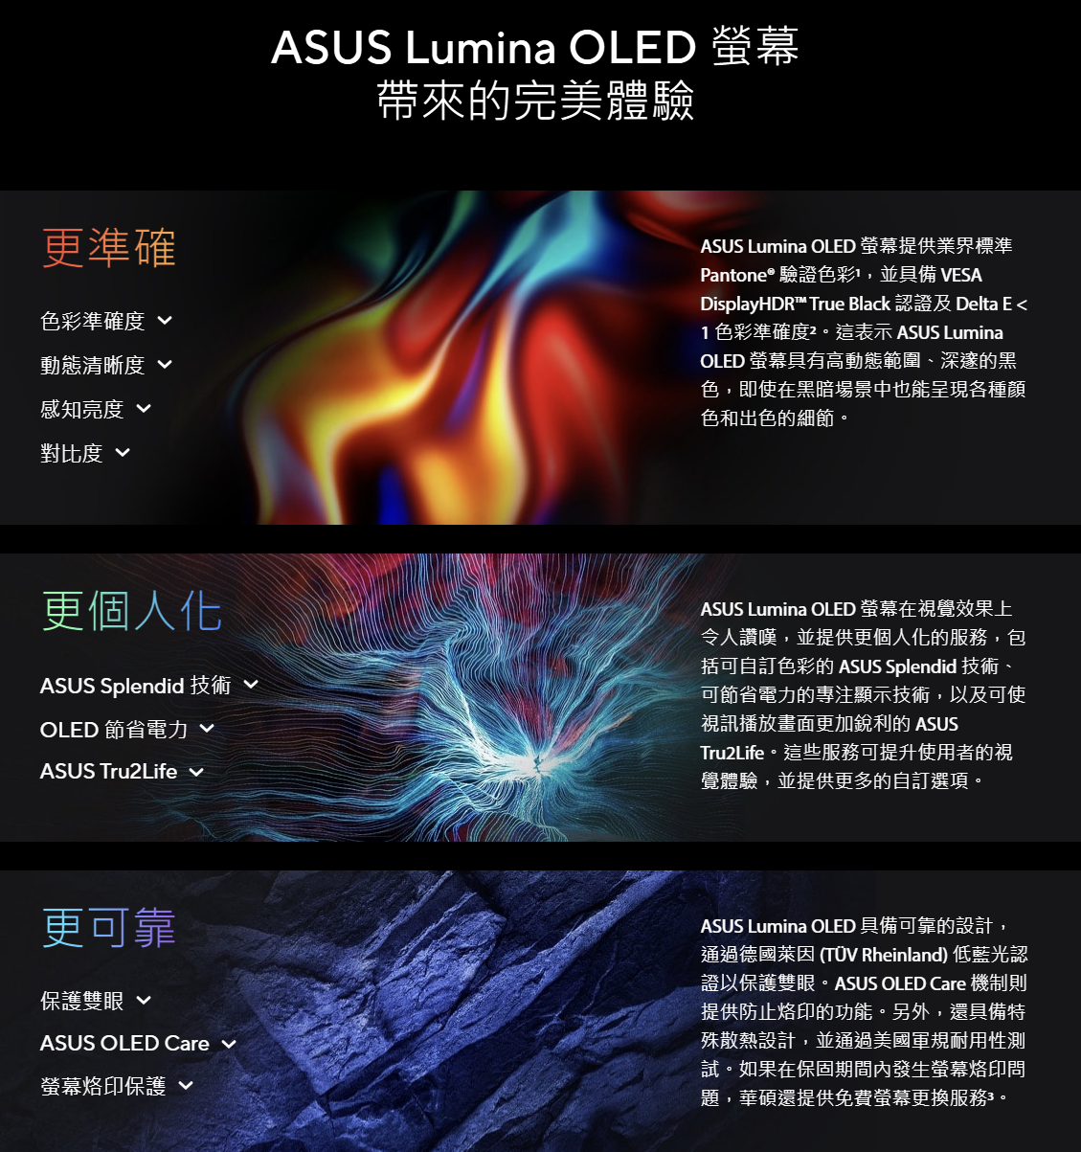
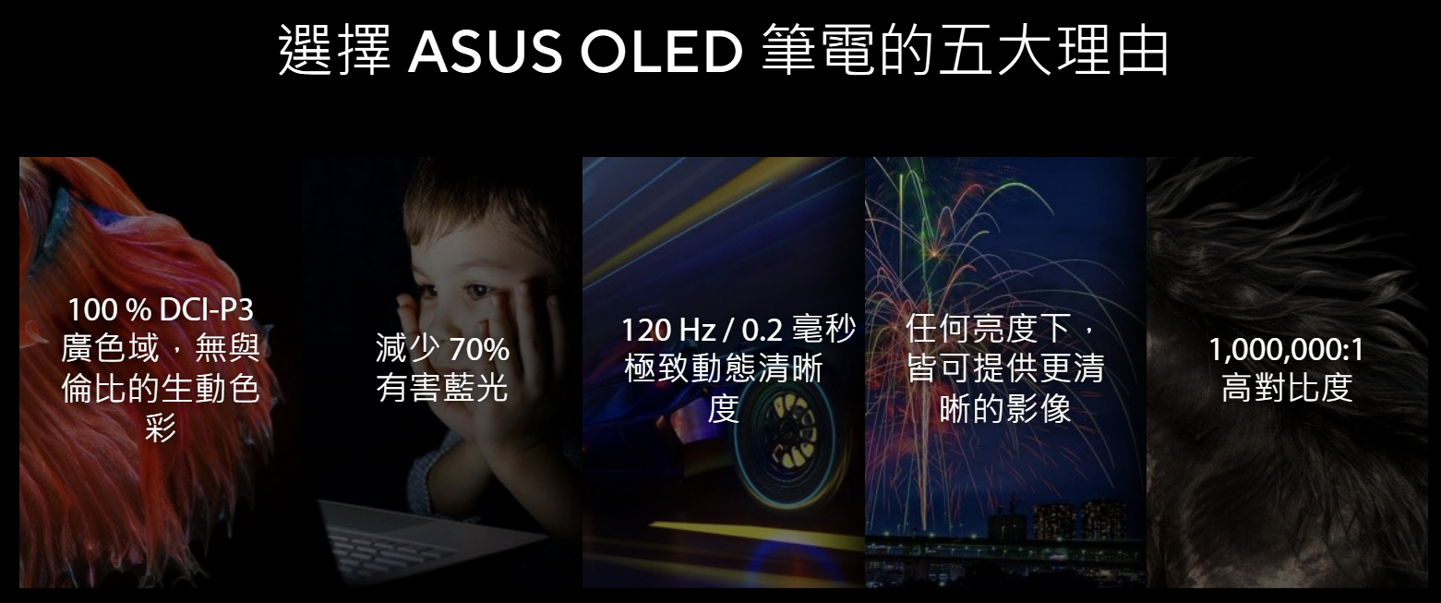
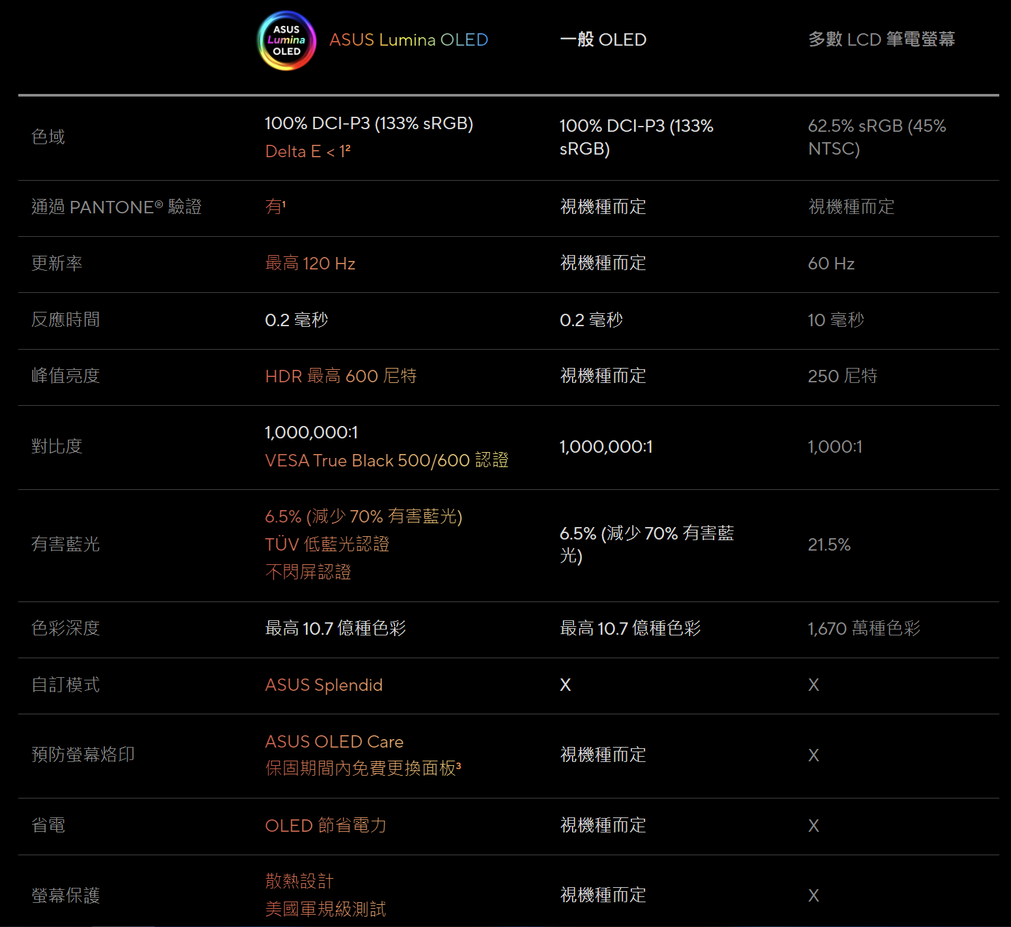
進一步了解ASUS Lumina OLED
https://www.asus.com/tw/content/asus-lumina-oled-laptop/

